G2.1
Gráfica 2.1
Pobreza multidimensional y vulnerabilidad México, 2008

Pobres multidimensionales
44.2 %
47.2 millones
Vulnerables por ingreso
4.5 %
4.8 millones
Población no pobre
y no vulnerable
18.3 %
19.5 millones
Vulnerables por carencia social
33.0 %
35.2 millones
 | Bienestar económico
 |  | Ingreso

 |  |  | LBE

 |  |  |  | 6 | 5 | 4 | 3 | 2 | 1 | 0

 |  |  |  | Carencias
 |  |  |  | Derechos sociales

 | Fuente: Estimaciones del CONEVAL con base en el MCS-ENIGH 2008.

G2.2
Gráfica 2.2
Pobreza multidimensional extrema y moderada México, 2008

Pobres multidimensionales moderados
Vulnerables
por ingreso
4.5%
4.8 millones
Población no pobre
y no vulnerable
18.3 %
19.5 millones
Vulnerables
por carencia social
Pobres multidimensionales
extremos
33.0%
35.2 millones
33.7%
36.0 millones
10.5 %
11.2 millones
LBE
LBM
 | Bienestar económico
 |  | Ingreso

 |  |  | 6 | 5 | 4 | 3 | 2 | 1 | 0

 |  |  | Carencias
 |  |  | Derechos sociales

 | Fuente: Estimaciones del CONEVAL con base en el MCS-ENIGH 2008.

G2.3
 | 22.79 19.96 26.54 16.67 9.22 3.92 0.91
0 | 22.79
1 | 19.96
2 | 26.54
3 | 16.67
4 | 9.22
5 | 3.92
6 | 0.91

G2.4
 | Rezago educativo | Acceso a los servicios de salud | Acceso a la seguridad social | Calidad y espacios de la vivienda | Servicios básicos en la vivienda | Acceso a la alimentación
Aguascalientes | 14.13816 | 15.42605 | 42.94254 | 7.48544 | 2.79782 | 17.20999
Baja California | 12.7938 | 24.37203 | 38.64049 | 6.62143 | 5.10207 | 12.47018
Baja California Sur | 12.50318 | 17.28614 | 35.90066 | 10.15694 | 8.51232 | 15.64076
Campeche | 12.07326 | 12.56442 | 33.40293 | 15.16247 | 14.79693 | 12
Coahuila | 12.04404 | 22.75805 | 37.3626 | 5.7959 | 4.4526 | 17.5868
Colima | 15.71018 | 11.28394 | 43.37834 | 12.40453 | 3.04876 | 14.17425
Chiapas | 13.66056 | 18.34204 | 29.88202 | 14.83179 | 13.22864 | 10.05495
Chihuahua | 12.40976 | 18.61315 | 32.93287 | 10.23112 | 10.6634 | 15.1497
Distrito Federal | 8.14554 | 27.97351 | 39.0537 | 7.30054 | 2.95342 | 14.5733
Durango | 11.53565 | 21.8287 | 33.3252 | 7.8119 | 11.56438 | 13.93416
Guanajuato | 13.08853 | 17.72132 | 34.2658 | 8.69433 | 9.1753 | 17.05472
Guerrero | 9.6318 | 19.01212 | 26.98494 | 16.28097 | 16.01604 | 12.07413
Hidalgo | 10.62033 | 19.94473 | 33.54762 | 11.17122 | 12.54114 | 12.17496
Jalisco | 14.0505 | 20.38698 | 35.8587 | 8.7161 | 6.55036 | 14.43735
México | 10.22447 | 23.64435 | 34.34809 | 9.50999 | 8.91486 | 13.35823
Michoacán | 13.17577 | 21.70382 | 30.39892 | 10.71555 | 9.26882 | 14.73712
Morelos | 11.64442 | 19.73974 | 36.67248 | 9.62472 | 8.10589 | 14.21275
Nacional | 11.5 | 20 | 32.7 | 11.4 | 11.3 | 13.1
Nayarit | 12.39245 | 17.74323 | 39.49963 | 9.57899 | 7.60285 | 13.18284
Nuevo León | 13.34344 | 19.56522 | 34.77763 | 10.72837 | 9.14628 | 12.43905
Oaxaca | 10.65644 | 19.11577 | 26.78611 | 14.87282 | 17.79041 | 10.77845
Puebla | 10.46524 | 22.9775 | 30.69633 | 10.18929 | 14.12559 | 11.54604
Querétaro | 13.63816 | 16.20242 | 36.5166 | 9.47807 | 10.55891 | 13.60584
Quintana Roo | 10.8853 | 20.4409 | 33.54516 | 18.36475 | 5.78586 | 10.97802
San Luis Potosí | 11.32825 | 16.25346 | 31.69121 | 13.43034 | 13.83079 | 13.46595
Sinaloa | 11.96409 | 14.85912 | 32.71194 | 12.3807 | 11.88525 | 16.1989
Sonora | 10.98127 | 15.07395 | 31.26488 | 12.11925 | 10.89656 | 19.66408
Tabasco | 10.47072 | 11.93273 | 37.67254 | 9.4794 | 10.24238 | 20.20222
Tamaulipas | 12.34315 | 17.18967 | 38.82831 | 10.3894 | 10.54588 | 10.70359
Tlaxcala | 9.43259 | 23.02217 | 39.07124 | 8.3691 | 5.54005 | 14.56485
Veracruz | 11.59265 | 17.73892 | 29.50155 | 13.9548 | 15.49129 | 11.72079
Yucatán | 13.80723 | 14.56995 | 31.2331 | 14.6906 | 16.37375 | 9.32537
Zacatecas | 13.7709 | 18.649 | 38.92341 | 6.66022 | 9.45545 | 12.54101

M2.1
Mapa 2.1
Incidencia de la población en pobreza multidimensional según entidad federativa México, 2008

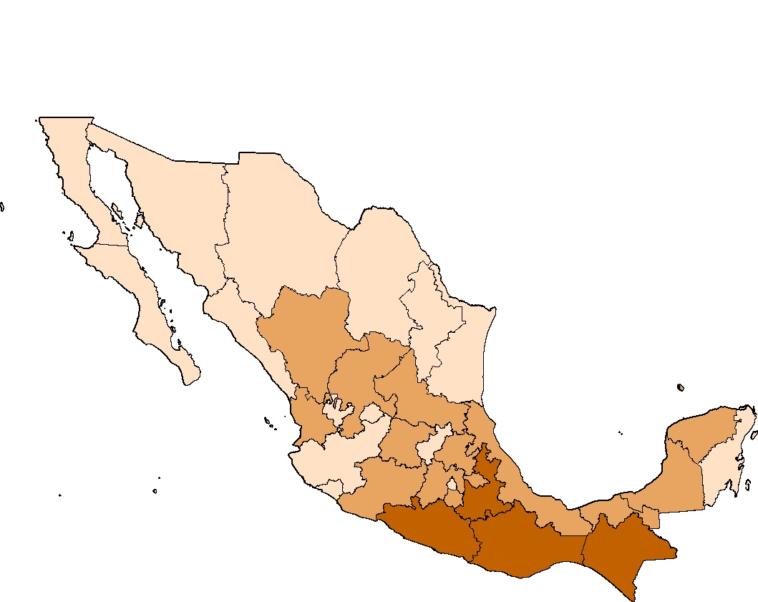

Fuente: Estimaciones del CONEVAL con base en el MCS-ENIGH 2008.

M2.2
Mapa 2.2
Incidencia de la población en pobreza multidimensional extrema según entidad federativa México, 2008

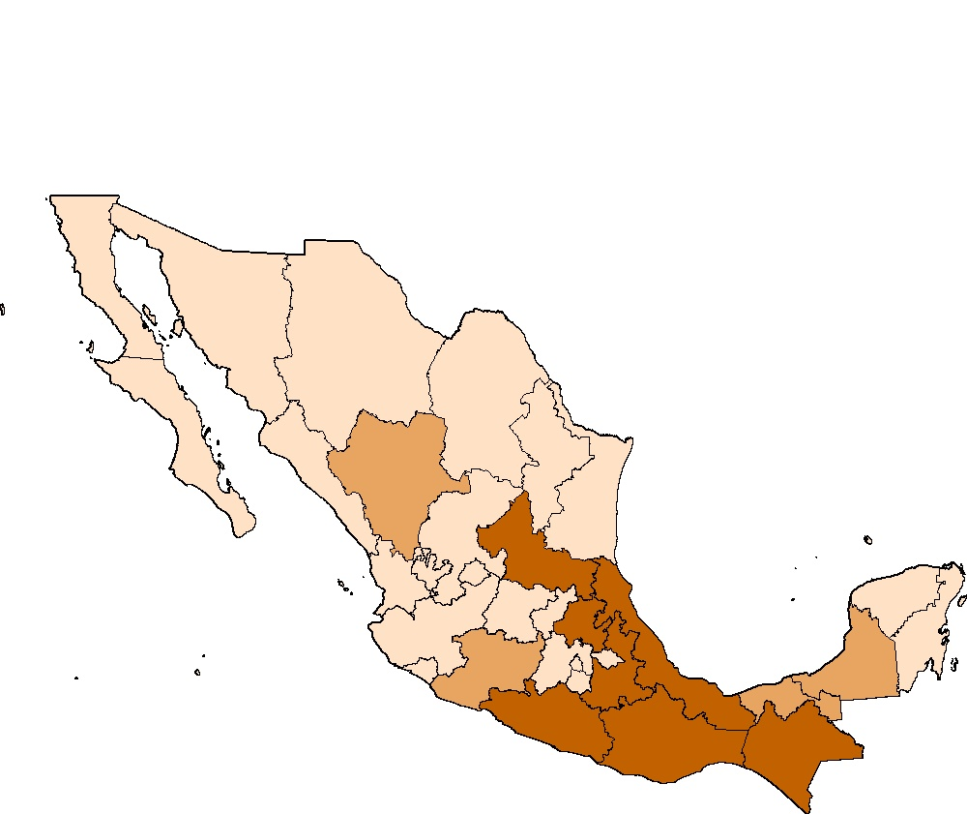

Fuente: Estimaciones del CONEVAL con base en el MCS-ENIGH 2008.

M2.3
Mapa 2.3
Incidencia de la población en pobreza multidimensional moderada según entidad federativa México, 2008

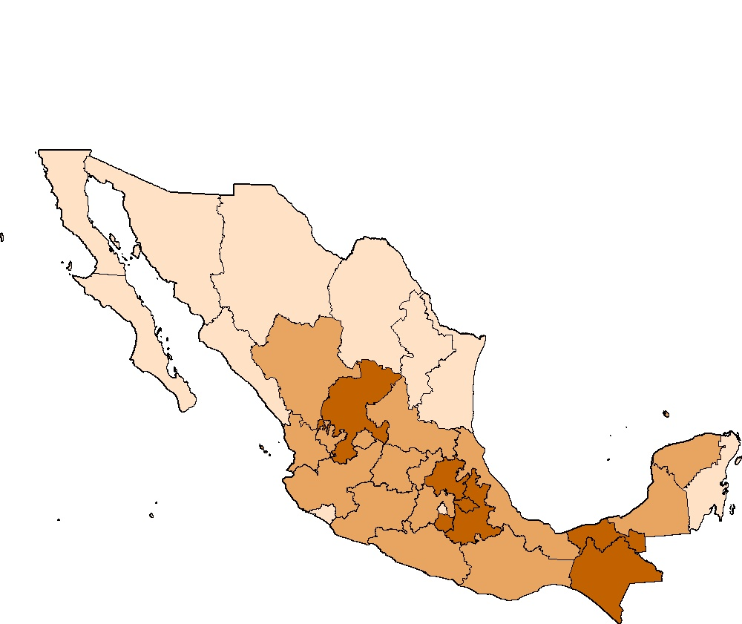

Fuente: Estimaciones del CONEVAL con base en el MCS-ENIGH 2008.

M2.4
Mapa 2.4
Incidencia de la población vulnerable según entidad federativa México, 2008

(a) Población vulnerable por carencias sociales | (b) Población vulnerable por ingreso
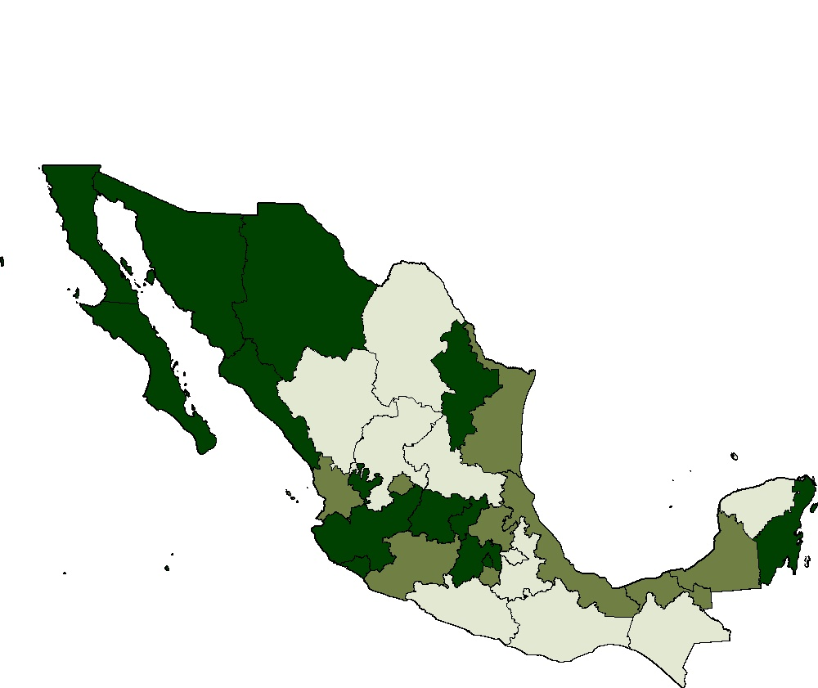
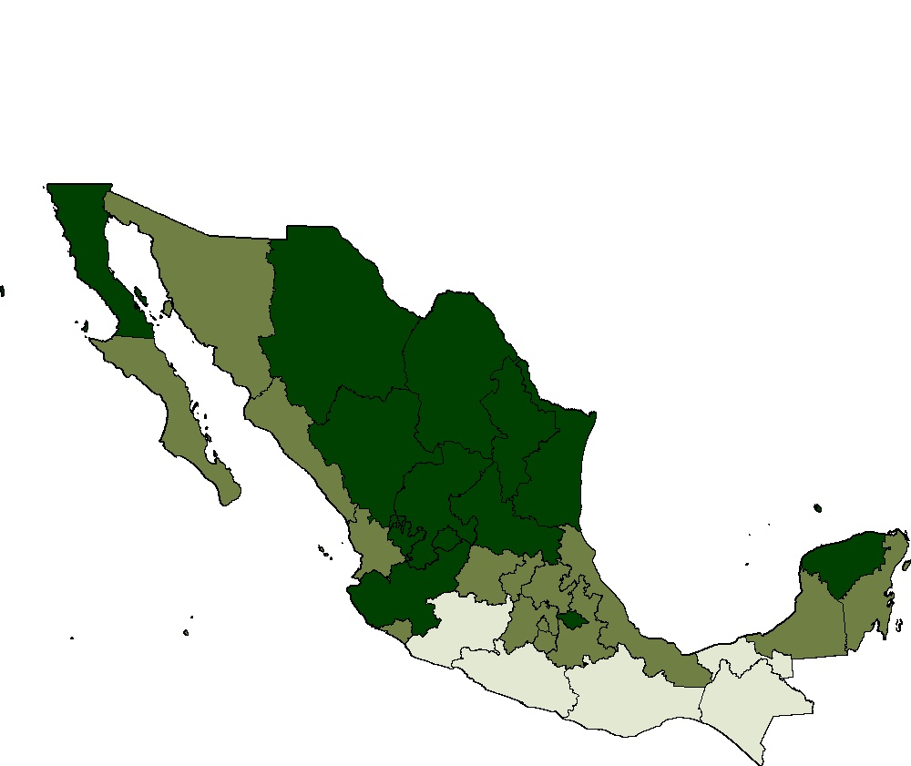

Fuente: Estimaciones del CONEVAL con base en el MCS-ENIGH 2008.

M2.5
Mapa 2.5
Incidencia de la población con al menos una carencia social según entidad federativa México, 2008

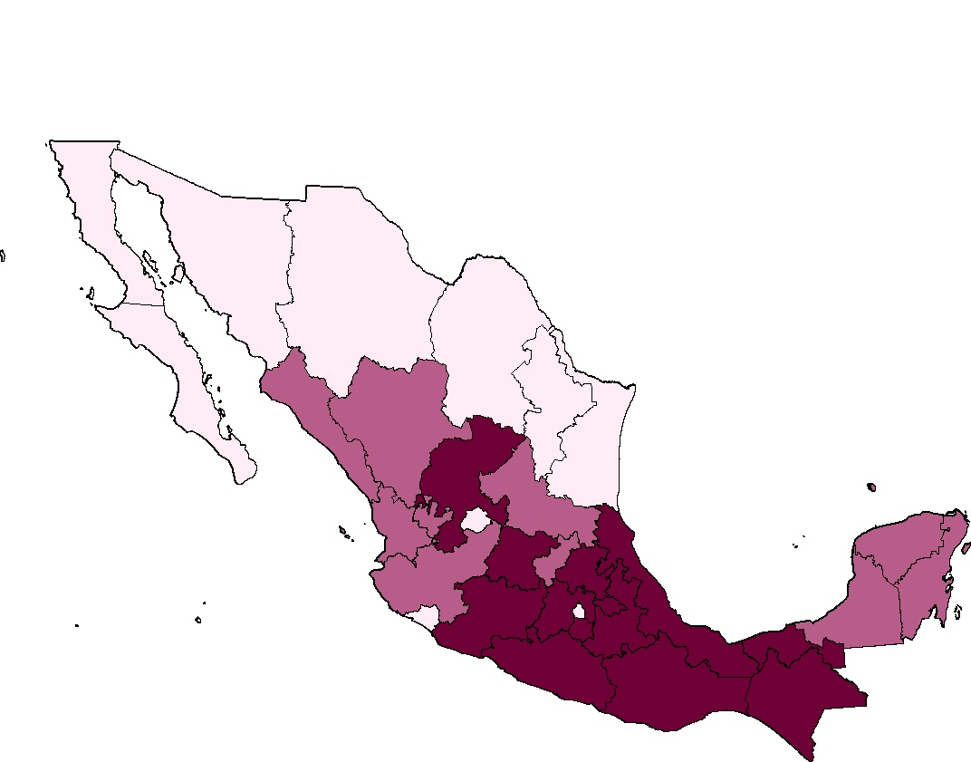

Fuente: Estimaciones del CONEVAL con base en el MCS-ENIGH 2008.

M2.6
Mapa 2.6
Intensidad de la pobreza multidimensional según entidad federativa México, 2008

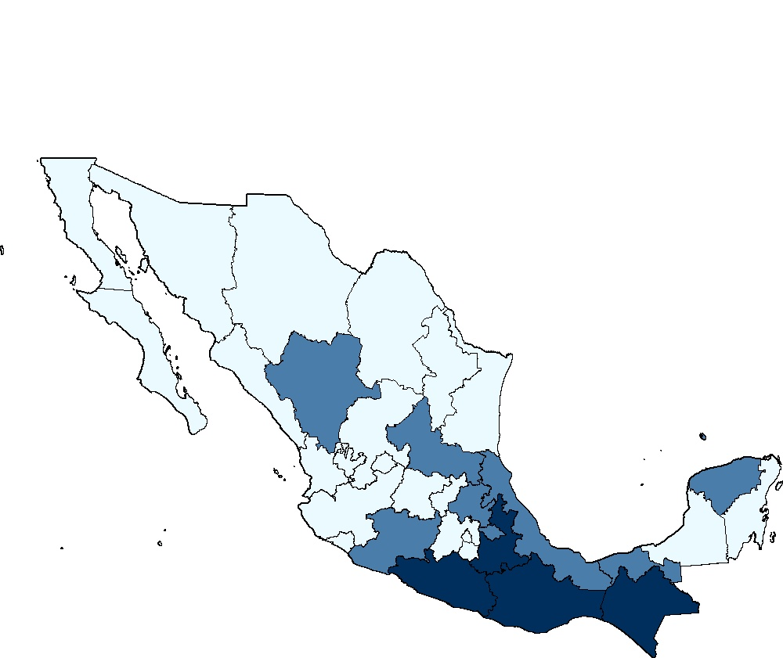

Fuente: Estimaciones del CONEVAL con base en el MCS-ENIGH 2008.

